상품제안서
송월 메이저 150g 호텔수건 s | 상품코드: F19187

 |  |  |  |  |  |  | 02-412-0044 | www.easy1.co.kr
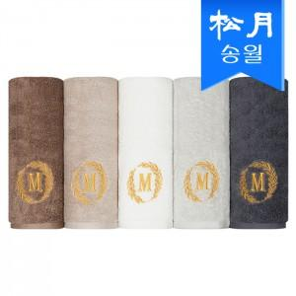

【상세/제작정보】 | ※자수인쇄의 경우 인쇄크기, 난이도 등에 의해 자수비용이 추가될 수 있으니 주문전 꼭! 문의 바랍니다.

【인쇄/포장옵션】 | 자수, 나염인쇄 / 포장지포장

【공급단가】 | 수량 | 100~ | 300~ | 500~ | 1,000~ | 3,000~
*VAT별도 | 단가 | 4,190원 | 4,040원 | 3,880원 | 3,730원 | 3,630원

【상품 URL】 | https://dev.easy1.co.kr:443/src/goods_detail.php?gdno=19187

